sheet1
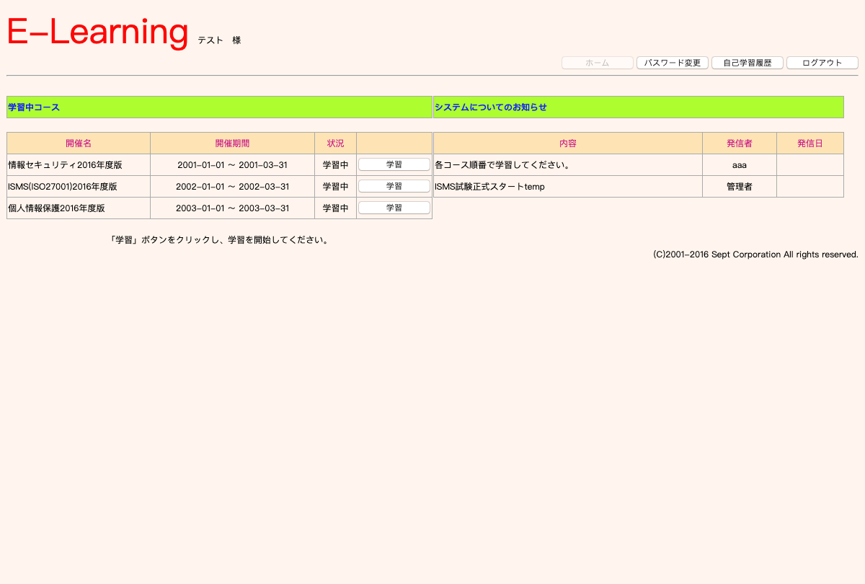
テストケースID | T001
大分類 | スマホ
小分類 | Android 7.0
ブラウザ | Chrome
テスト手法 | Appium

setUserId sdsd sd s ds 111

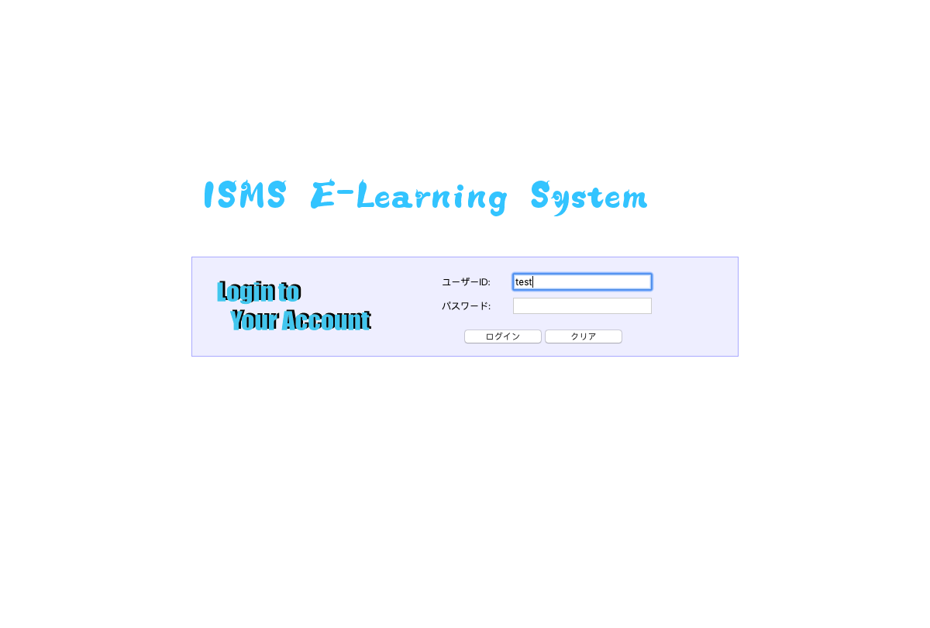

setUserId sdsd sd s ds 222



setUserId sdsd sd s ds 333

